Casos de prueba
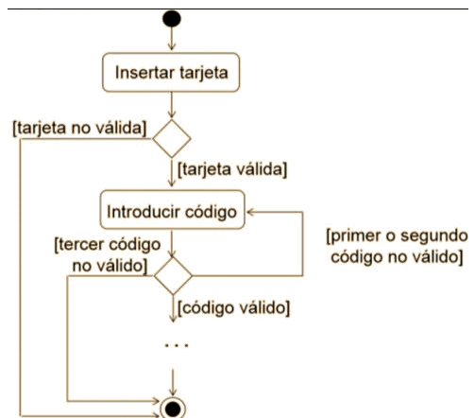
Integrantes Grupo 4 |  |  | Rocio Burgos - Iván Prado - Leila Salguero - Zayra Gil Rueda - Laura Sayago |  |  | Actividad: Flujo del cajero automatico
ID | Prioridad | Flujo | Resumen | Precondiciones | Datos de entrada | Pasos | Resultado Esperado | Resultado obtenido
CP-01 | 1 | Función de tarjeta | Verificación de tarjeta no válida | - Tener tarjeta rota - Estar en un cajero automatico | - Tarjeta | - Colocar la tarjeta de banco en la ranura | El sistema deberia arrojar mensaje "Tarjeta No válida"
CP-02 | 1 |  | Verificación de tarjeta válida | - Tener una cuenta activa de banco - Estar en un cajero automatico | - Tarjeta | - Colocar la tarjeta de banco en la ranura | El sistema debería solicitar contraseña de cajero
CP-03 | 1 | Función de Log in con codigo | Validación de código no válido (1er y 2do Intento) | - Tener una tarjeta activa | - Código: "1234" | - Coloca la tarjeta en la ranura - Ingresa Código en campo Código - Presionar botón confirmar | El sistema deberia arrojar mensaje "Código incorrecto"
CP-04 | 1 |  | Verificacion de código no valido (3er intento) | - Tener una tarjeta activa | - Código: "1254" | - Colocar la tarjeta de banco en la ranura - Instertar código inválido 3 veces -Presionar botón confirmar | El sistema debería bloquear y retener la tarjeta
CP-05 | 1 |  | Verificar campo vacio de codigo | - Tener una tarjeta activa | N/A | - Colocar la tarjeta de banco en la ranura - No completar el campo codigo - Presionar botón confirmar | El sistema deberia arrojar mensaje "Ingrese código"
CP-06 | 1 |  | Verificar código de 3 dígitos no es válido | - Tener una tarjeta activa | - Código: 033 | - Colocar la tarjeta de banco en la ranura - Insertar código -Presionar el botón confirmar | El sistema no debería continuar con la operación
CP-07 | 1 |  | Verificar código de 5 dígitos no es válido | - Tener una tarjeta activa | - Código: 04514 | - Colocar la tarjeta de banco en la ranura - Insertar código -Presionar el botón confirmar | El sistema no debería permitir escribir el 5to digito
CP-08 | 1 |  | Validación de código | - Tener una tarjeta activa | - Código: 1503 | - Colocar la tarjeta de banco en la ranura - Insertar codigo valido -Presionar el botón confirmar | El sistema debería redirigirnos a la pantalla de operaciones

